Sheet1
 | GKK - YARDIMCI MALZEME KABUL MUAYENE FORMU |  |  |  |  |  |  |  | YARDIMCI MALZEME KODU |  | ÜRÜN TANIMI |  |  | TEDARİKÇİ FİRMA

 |  |  |  |  |  |  |  |  | 51000555 |  | R2X6-Sünger |  |  | ARAYMOND

SİPARİŞ NO | İRSALİYE / FATURA NO |  | PARTİ NO |  |  | MÜŞTERİ |  |  | PROJE |  | ÜRÜN KODU |  |  | KONTROL TARİHİ

 |  |  |  |  |  | FORD |  |  | V769 |  | 51000555

TEDARİKÇİDEN SON KONTROL FORMU GELDİ Mİ? |  |  |  |  |  |  |  |  | EVET |  | HAYIR |  |  | UYGULANAN KONTROL TİPİ NORMAL / SIKI / GEVŞEK

ÜRÜNLERİN AMBALAJ DURUMU UYGUN MU? (DELİK VE YIRTIK OLMAMALI) |  |  |  |  |  |  |  |  | EVET |  | HAYIR

ÜRÜNLERİN NİTEL ÖZELLİKLERİ UYGUN MU? (DELİK, YIRTIK, ÇAPAK OLMAMALI) |  |  |  |  |  |  |  |  | EVET |  | HAYIR

FOTOĞRAFLAR |  | NUMUNE NO |  |  | 1 NUMARALI ÖLÇÜ |  |  |  |  | 2 NUMARALI ÖLÇÜ |  | 3 NUMARALI ÖLÇÜ

 |  | ÖLÇÜLER |  |  | 62 ± 0.3 mm |  |  |  |  | 58 ± 0.3 mm |  | 3 ± 0.1 mm

 |  | NUMUNE 1
 |  | NUMUNE 2
 |  | NUMUNE 3
 |  | NUMUNE 4
 |  | NUMUNE 5
 |  | NUMUNE 6
 |  | NUMUNE 7
 |  | NUMUNE 8
 |  | NUMUNE 9
 |  | NUMUNE 10
 |  | NUMUNE 11
 |  | NUMUNE 12
 |  | NUMUNE 13
 |  | NUMUNE 14
 |  | NUMUNE 15
 |  | NUMUNE 16
 |  | NUMUNE 17
 |  | NUMUNE 18
 |  | NUMUNE 19
 |  | NUMUNE 20
 |  | NUMUNE 21
 |  | NUMUNE 22
 |  | NUMUNE 23
 |  | NUMUNE 24
 |  | NUMUNE 25
 |  | NUMUNE 26
 |  | NUMUNE 27
 |  | NUMUNE 28
 |  | NUMUNE 29
 |  | NUMUNE 30
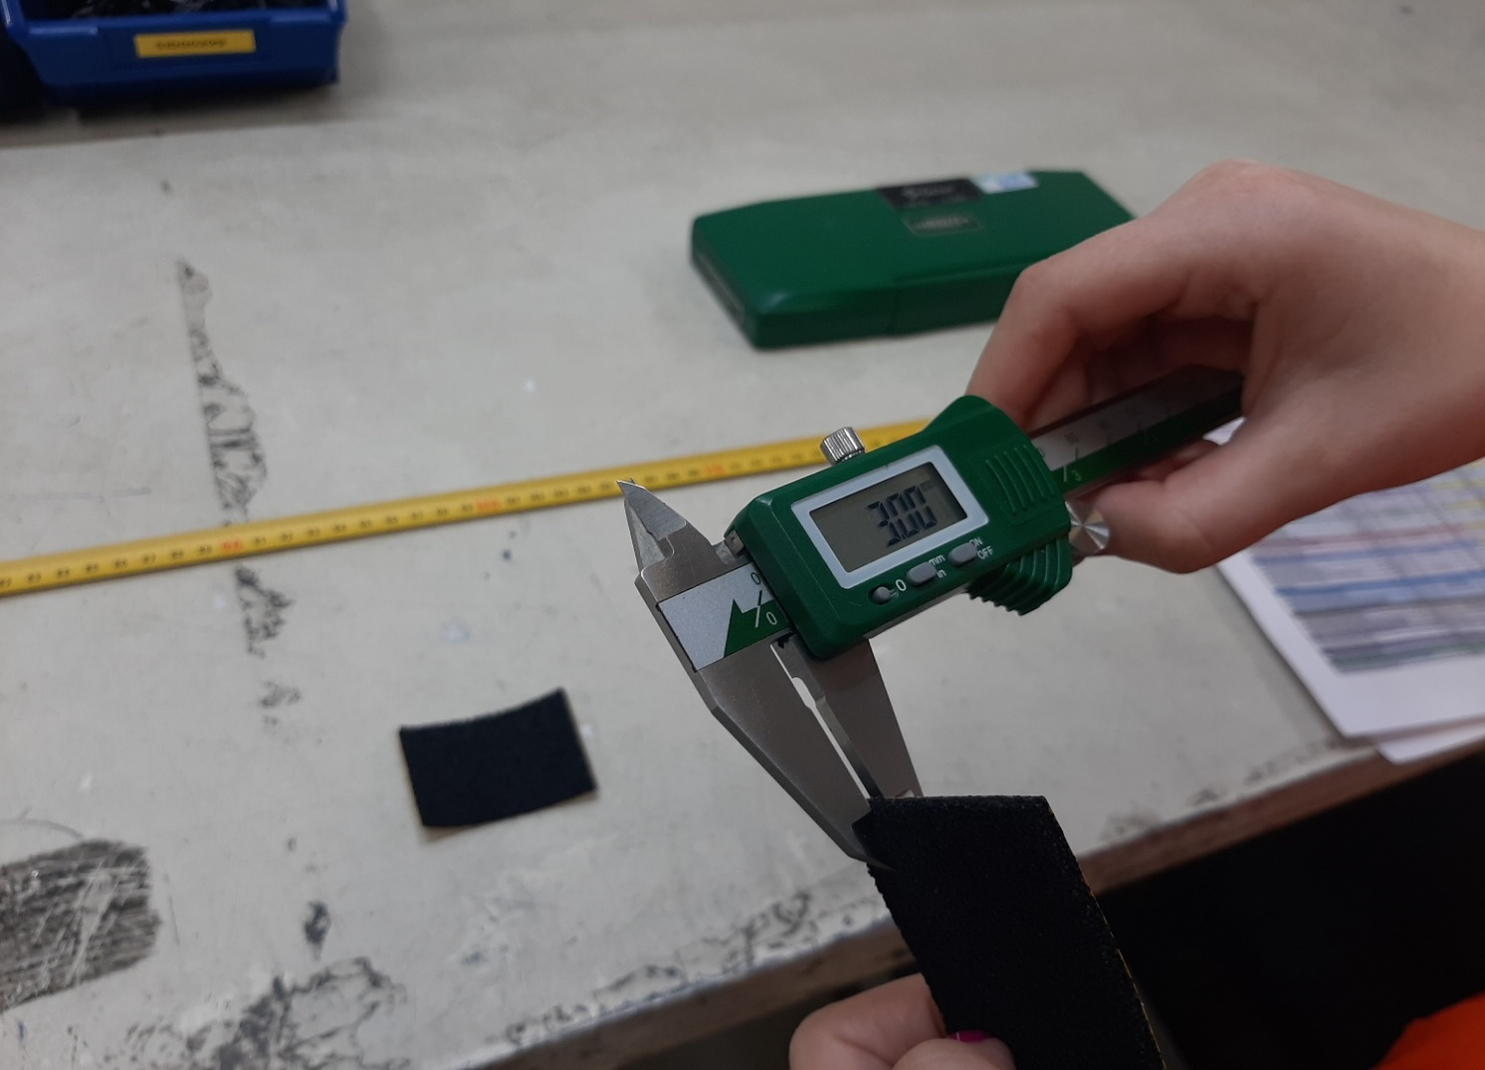 |  | NUMUNE 31
 |  | NUMUNE 32
 |  | NUMUNE 33
 |  | NUMUNE 34
 |  | NUMUNE 35
 |  | NUMUNE 36
 |  | NUMUNE 37
 |  | NUMUNE 38
 |  | NUMUNE 39
 |  | NUMUNE 40
 |  | NUMUNE 41
 |  | NUMUNE 42
 |  | NUMUNE 43
 |  | NUMUNE 44
 |  | NUMUNE 45
 |  | NUMUNE 46
 |  | NUMUNE 47
 |  | NUMUNE 48
 |  | NUMUNE 49
 |  | NUMUNE 50
 |  | NUMUNE 51
 |  | NUMUNE 52
 |  | NUMUNE 53
 |  | NUMUNE 54
 |  | NUMUNE 55
 |  | NUMUNE 56
 |  | NUMUNE 57
 |  | NUMUNE 58
 |  | NUMUNE 59
 |  | NUMUNE 60
 |  | NUMUNE 61
 |  | NUMUNE 62
 |  | NUMUNE 63
 |  | NUMUNE 64
 |  | NUMUNE 65
 |  | NUMUNE 66
 |  | NUMUNE 67
 |  | NUMUNE 68
 |  | NUMUNE 69
 |  | NUMUNE 70
 |  | NUMUNE 71
 |  | NUMUNE 72
 |  | NUMUNE 73
 |  | NUMUNE 74
 |  | NUMUNE 75
 |  | NUMUNE 76
 |  | NUMUNE 77
 |  | NUMUNE 78
 |  | NUMUNE 79
 |  | NUMUNE 80
 |  | NUMUNE 81
 |  | NUMUNE 82
 |  | NUMUNE 83
 |  | NUMUNE 84
 |  | NUMUNE 85
 |  | NUMUNE 86
 |  | NUMUNE 87
 |  | NUMUNE 88
 |  | NUMUNE 89
 |  | NUMUNE 90
 |  | NUMUNE 91
 |  | NUMUNE 92
 |  | NUMUNE 93
 |  | NUMUNE 94
 |  | NUMUNE 95
 |  | NUMUNE 96
 |  | NUMUNE 97
 |  | NUMUNE 98
 |  | NUMUNE 99
 |  | NUMUNE 100
 |  | X
 |  | S
 |  | Qu
 |  | Qı
 |  | Zu
 |  | Zı
 |  | Zu+Zı
 |  | SONUÇ

Yukarıda tanımlanan ve ÖZLER PLASTİK SAN ve TİC.A.Ş.ye girişi yapılan ürün yukarıda belirtilen parametrelere göre kontrol edilmiştir.Sözkonusu ürün istenen şartları sağladığından kullanımında bir sakınca olmadığını teyid ederiz. |  |  |  |  |  |  |  | KABUL ( √ )

Yukarıda tanımlanan ve ÖZLER PLASTİK SAN ve TİC.A.Ş.'ye girişi yapılan ürün yukarıda belirtilen parametrelere göre kontrol edilmiştir.Sözkonusu ürün istenen şartları sağlayamadığından kullanımının uygun olmadığını bildiririz. |  |  |  |  |  |  |  | RED ( X )

FORMU HAZIRLAYAN | OKAN KAPTAŞ PROJE KALİTE UZMANI |  |  | ONAYLAYAN |  |  | MEHMET KÖZ PROJE YÖNETİCİSİ |  |  | GKK - KONTROL EDEN |  |  | ALİM DOĞAN YARDIMCI MALZEME DEPO SORUMLUSU

